1
表1-1 卸売・小売業別事業所数、従業者数、年間商品販売額（平成26年）
卸小売の別 | 事業所数 |  | 従業者数(人) |  | 年間商品販売額(万円)
 | 実数 | 構成比 | 実数 | 構成比 | 実数 | 構成比
合計 | 4,942 | 100.0 | 38,009 | 100.0 | 154,599,762 | 100.0
卸売業 | 1,320 | 26.7 | 11,767 | 31.0 | 103,423,459 | 66.9
小売業 | 3,622 | 73.3 | 26,242 | 69.0 | 51,176,303 | 33.1
※ 平成26年商業統計表では、集計対象(有効回答）事業所による集計結果である。
以降の集計結果も同様である。

2
（参考）年次別事業所数、従業者数、年間商品販売額（平成11年～平成19年）
商業統計調査
年次 |  | 事業所数 | 従業者数(人) | 年間商品販売額（万円）

平成11年 | 合計 | 8,407 | 57,804 | 215,809,573
 | 卸売業 | 2,080 | 20,570 | 147,641,836
 | 小売業 | 6,327 | 37,234 | 68,167,737

平成14年 | 合計 | 7,370 | 51,440 | 175,770,003
 | 卸売業 | 1,812 | 17,277 | 117,695,460
 | 小売業 | 5,558 | 34,163 | 58,074,543

平成16年 | 合計 | 7,219 | 51,236 | 168,534,213
 | 卸売業 | 1,755 | 16,993 | 112,364,956
 | 小売業 | 5,464 | 34,243 | 56,169,257

平成19年 | 合計 | 7,061 | 51,627 | 175,064,839
 | 卸売業 | 1,651 | 16,896 | 115,547,623
 | 小売業 | 5,410 | 34,731 | 59,517,216

平成24年経済センサス-活動調査
年次 |  | 事業所数 | 従業者数(人) | 年間商品販売額（万円）
平成24年 | 合計 | 6,476 | 50,338 | 153,023,100
 | 卸売業 | 1,763 | 15,874 | 106,811,672
 | 小売業 | 4,713 | 34,464 | 46,211,428

平成26年商業統計調査
年次 |  | 事業所数 | 従業者数(人) | 年間商品販売額（万円）
平成26年 | 合計 | 4,942 | 38,009 | 154,599,762
 | 卸売業 | 1,320 | 11,767 | 103,423,459
 | 小売業 | 3,622 | 26,242 | 51,176,303
平成26年調査は、日本標準産業分類の第12回改定及び調査設計の大幅変更を行ったことに伴い、前回実施の平成19年調査の数値とは接続しないため、比較していません。
平成24年経済センサス-活動調査との比較は、「事業所数」、「従業者数」、「年間商品販売額」は両調査の集計対象範囲の違いもあり比較していません。

3
表1-2 年次別商業人口、顧客吸引力指数（平成11年～平成26年）

年次 | 小売年間商品販売額（万円） |  | 調査期日人口（人） |  | 商業人口 (人) | 顧客 吸引力 指数
 | 兵庫県 | 姫路市 | 兵庫県 | 姫路市

平成11年 | 611,781,704 | 68,167,737 | 5,488,745 | 478,054 | 611,583 | 1.28
平成14年 | 550,628,428 | 58,074,543 | 5,576,141 | 479,290 | 588,113 | 1.23
平成16年 | 533,362,452 | 56,169,257 | 5,590,592 | 480,982 | 588,754 | 1.22
平成19年 | 548,730,580 | 59,517,216 | 5,593,622 | 535,963 | 606,704 | 1.13
平成24年 | 450,912,000 | 46,211,428 | 5,568,185 | 536,203 | 570,652 | 1.06
平成26年 | 495,727,700 | 51,176,303 | 5,543,093 | 534,640 | 572,240 | 1.07

注）商業人口＝当該都市小売年間商品販売額／当該都道府県人口１人当たり小売年間商品販売額
顧客吸引力指数＝商業人口／当該都市人口

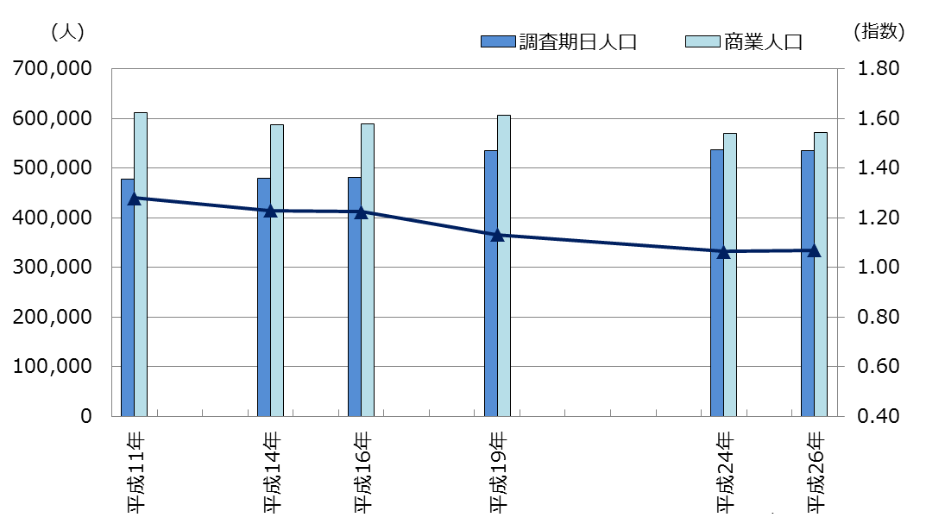
図1-1 商業人口、顧客吸引力指数の推移（平成11年～平成26年）

4
表2‐1 産業中分類別、経営組織別事業所数（平成26年）
産業中分類 |  | 合計 |  | 個人経営 | 株式会社 有限会社 相互会社 | 合名会社 合資会社 | 合同会社 | 会社以外 の法人 | 外国 の会社 | 法人でない 団体
 |  |  | 構成比 (%)
 | 合計 | 4,942 | 100.0 | 1,971 | 2,905 | 13 | 3 | 47 | － | 3
 | 卸売業 小計 | 1,320 | 26.7 | 215 | 1,088 | 1 | 1 | 15 | － | －
50 | 各種商品卸売業 | 7 | 0.1 | － | 5 | － | － | 2 | － | －
51 | 繊維・衣服等卸売業 | 54 | 1.1 | 7 | 46 | － | － | 1 | － | －
52 | 飲食料品卸売業 | 297 | 6.0 | 82 | 209 | 1 | － | 5 | － | －
53 | 建築材料，鉱物・金属材料等卸売業 | 346 | 7.0 | 49 | 292 | － | － | 5 | － | －
54 | 機械器具卸売業 | 358 | 7.2 | 34 | 324 | － | － | － | － | －
55 | その他の卸売業 | 258 | 5.2 | 43 | 212 | － | 1 | 2 | － | －

 | 小売業 小計 | 3,622 | 73.3 | 1,756 | 1,817 | 12 | 2 | 32 | － | 3
56 | 各種商品小売業 | 15 | 0.3 | 2 | 12 | － | 1 | － | － | －
57 | 織物・衣服・身の回り品小売業 | 632 | 12.8 | 250 | 380 | 1 | － | － | － | 1
58 | 飲食料品小売業 | 946 | 19.1 | 573 | 356 | 8 | 1 | 8 | － | －
59 | 機械器具小売業 | 496 | 10.0 | 243 | 253 | － | － | － | － | －
60 | その他の小売業 | 1,390 | 28.1 | 624 | 743 | 1 | － | 20 | － | 2
61 | 無店舗小売業 | 143 | 2.9 | 64 | 73 | 2 | － | 4 | － | －

 | 図2‐1 産業中分類別事業所数の割合
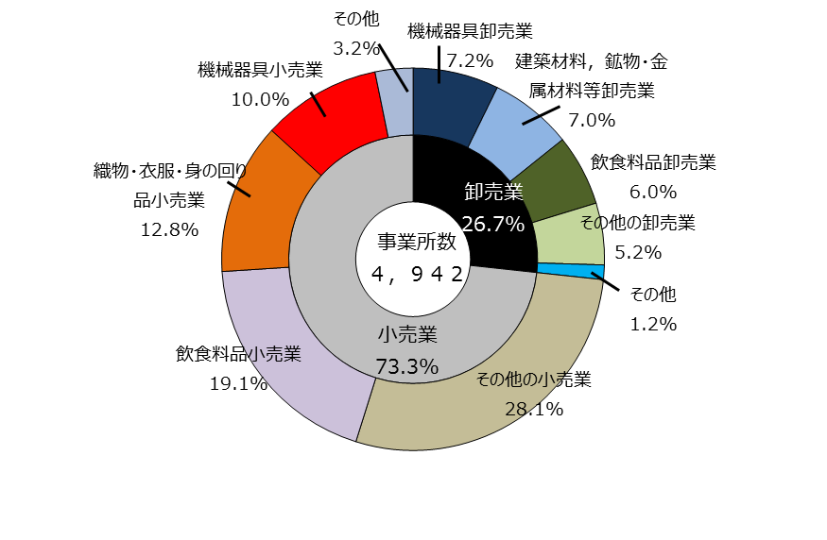

 |  |  |  |  |  |  | 図2‐2 経営組織別事業所数の割合

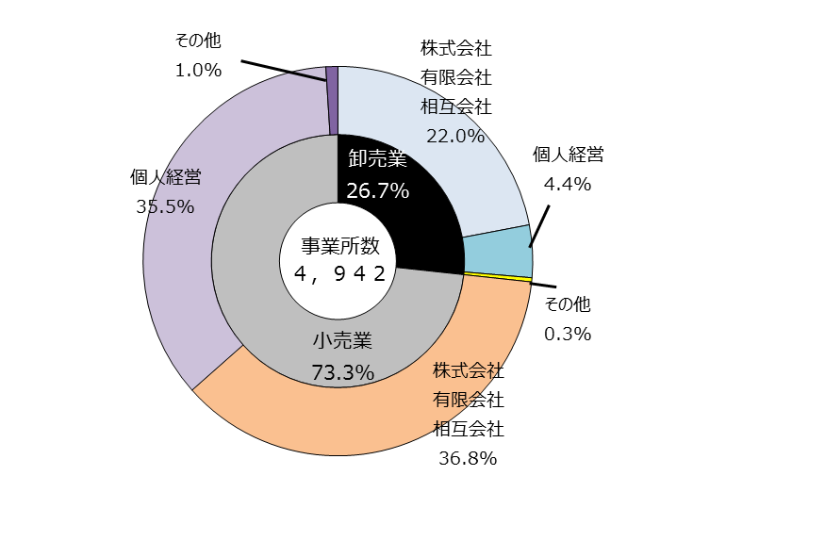

5
表2‐2 従業者規模別事業所数（平成26年）

従業者規模(人) | 事業所数 | 構成比(%)
合計 | 4,942
卸売業 小計 | 1,320 | 100.0
1～4 | 587 | 44.5
5～9 | 379 | 28.7
10～19 | 219 | 16.6
20～29 | 68 | 5.2
30～49 | 38 | 2.9
50～99 | 21 | 1.6
100～ | 3 | 0.2
出向・派遣のみ | 5 | 0.4
小売業 小計 | 3,622 | 100.0
1～4 | 2,233 | 61.7
5～9 | 729 | 20.1
10～19 | 396 | 10.9
20～29 | 104 | 2.9
30～49 | 69 | 1.9
50～99 | 49 | 1.4
100～ | 17 | 0.5
出向・派遣のみ | 25 | 0.7

図2‐3 従業者規模別従業者数（卸売業）
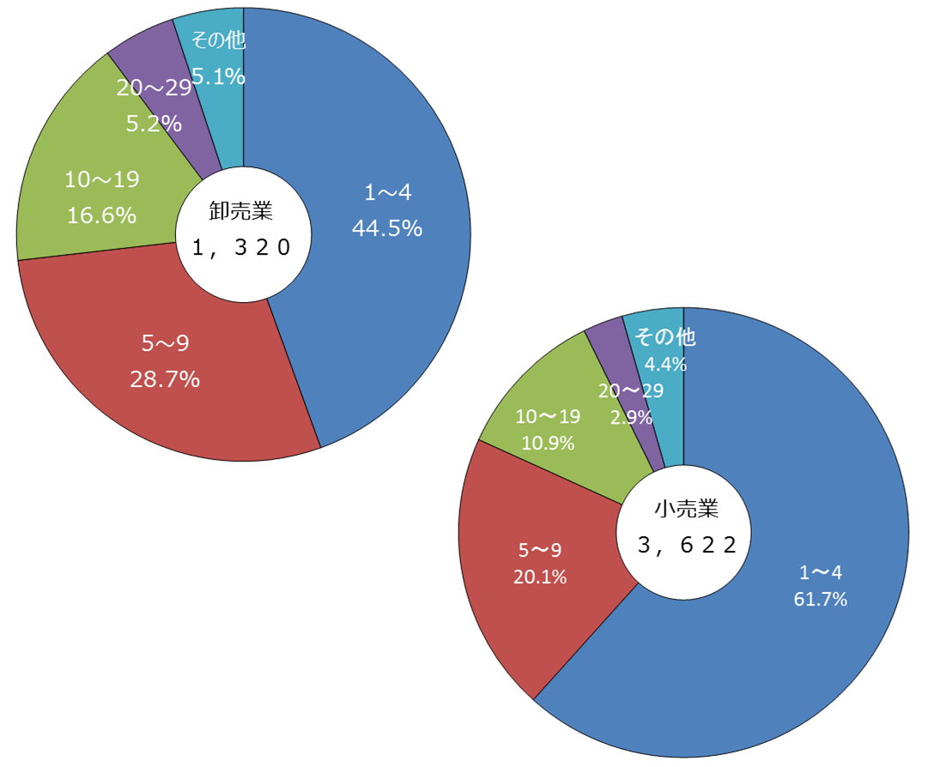

 |  |  | 図2‐4 従業者規模別従業者数（小売業）

6
表3‐1 産業中分類別従業者数(平成26年)
産業中分類 | 従業者数(人) | 構成比(%)
合計 | 38,009 | 100.0
卸売業 小計 | 11,767 | 31.0
各種商品卸売業 | 168 | 0.4
繊維・衣服等卸売業 | 484 | 1.3
飲食料品卸売業 | 2,582 | 6.8
建築材料，鉱物・金属材料等卸売業 | 2,747 | 7.2
機械器具卸売業 | 3,233 | 8.5
その他の卸売業 | 2,553 | 6.7
小売業 小計 | 26,242 | 69.0
各種商品小売業 | 1,872 | 4.9
織物・衣服・身の回り品小売業 | 2,837 | 7.5
飲食料品小売業 | 9,380 | 24.7
機械器具小売業 | 3,068 | 8.1
その他の小売業 | 8,143 | 21.4
無店舗小売業 | 942 | 2.5

図3‐1 産業中分類別従業者数の割合
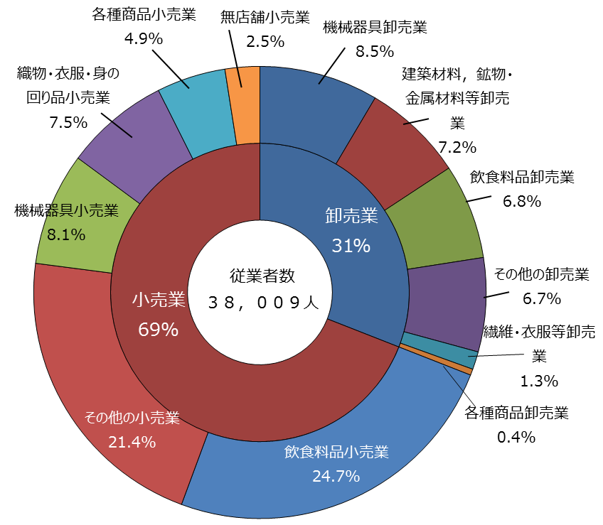

7
表3‐2 従業者規模別従業者数

従業者規模 (人) | 平成26年
 | 従業者数（人） | 構成比(%)
合計 | 38,009
卸売業 小計 | 11,767 | 100.0
1～4 | 1,491 | 12.7
5～9 | 2,481 | 21.1
10～19 | 2,913 | 24.8
20～29 | 1,589 | 13.5
30～49 | 1,409 | 12.0
50～99 | 1,246 | 10.6
100～ | 638 | 5.4

小売業 小計 | 26,242 | 100.0
1～4 | 4,890 | 18.6
5～9 | 4,716 | 18.0
10～19 | 5,394 | 20.6
20～29 | 2,454 | 9.4
30～49 | 2,685 | 10.2
50～99 | 3,155 | 12.0
100～ | 2,948 | 11.2

図3‐2 従業者規模別従業者の割合（卸売業） |  |  | 図3‐3 従業者規模別従業者の割合（小売業）
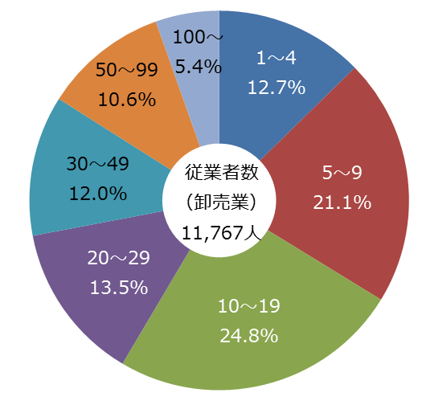
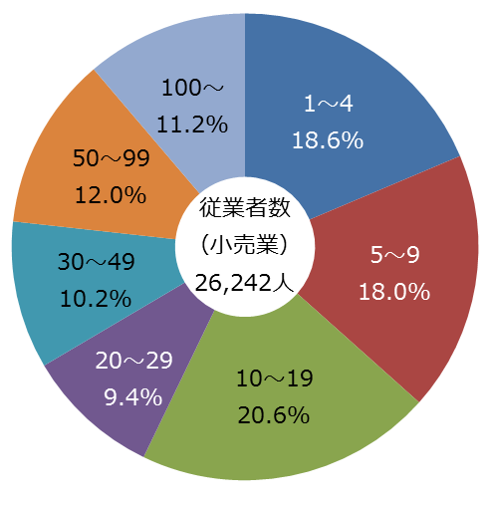

8
表4‐1 産業中分類別年間商品販売額(平成26年)
産業中分類 | 年間商品 販売額(万円) |  | 従業者数(人) | 従業者一人 当たりの年間商品 販売額(万円)
 |  | 構成比(%)
合計 | 154,599,762 | 100.0 | 38,009 | 4,067
卸売業 小計 | 103,423,459 | 66.9 | 11,767 | 8,789
各種商品卸売業 | 2,856,168 | 1.8 | 168 | 17,001
繊維・衣服等卸売業 | 10,648,172 | 6.9 | 484 | 22,000
飲食料品卸売業 | 21,488,122 | 13.9 | 2,582 | 8,322
建築材料，鉱物・金属材料等卸売業 | 28,566,231 | 18.5 | 2,747 | 10,399
機械器具卸売業 | 22,905,883 | 14.8 | 3,233 | 7,085
その他の卸売業 | 16,958,883 | 11.0 | 2,553 | 6,643

小売業 小計 | 51,176,303 | 33.1 | 26,242 | 1,950
各種商品小売業 | 5,829,728 | 3.8 | 1,872 | 3,114
織物・衣服・身の回り品小売業 | 3,612,948 | 2.3 | 2,837 | 1,274
飲食料品小売業 | 12,324,497 | 8.0 | 9,380 | 1,314
機械器具小売業 | 10,783,471 | 7.0 | 3,068 | 3,515
その他の小売業 | 15,438,757 | 10.0 | 8,143 | 1,896
無店舗小売業 | 3,186,902 | 2.1 | 942 | 3,383

図4‐1 産業中分類別年間商品販売額の割合
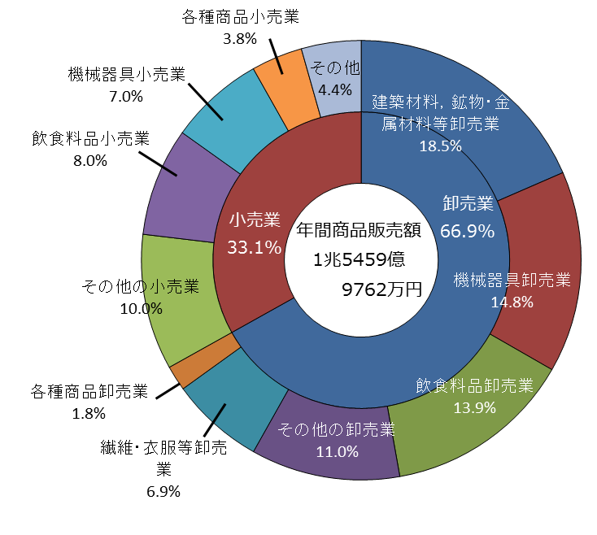

9
表4‐2 従業者規模別年間商品販売額
従業者規模(人) | 平成26年
 | 年間商品 販売額(万円) | 構成比(%)
合計 | 154,599,762
卸売業 小計 | 103,423,459 | 100.0
1～4 | 9,548,584 | 9.2
5～9 | 29,148,286 | 28.2
10～19 | 21,730,153 | 21.0
20～29 | 12,889,289 | 12.5
30～49 | 14,509,674 | 14.0
50～99 | 13,160,509 | 12.7
100～ | 2,191,322 | 2.1
出向派遣のみ | 245,642 | 0.2
小売業 小計 | 51,176,303 | 100.0
1～4 | 5,849,588 | 11.4
5～9 | 9,290,753 | 18.2
10～19 | 9,925,212 | 19.4
20～29 | 5,358,342 | 10.5
30～49 | 6,829,840 | 13.3
50～99 | 6,447,826 | 12.6
100～ | 7,264,429 | 14.2
出向・派遣のみ | 210,313 | 0.4

図4‐2 従業者規模別年間商品販売額の割合(卸売業)
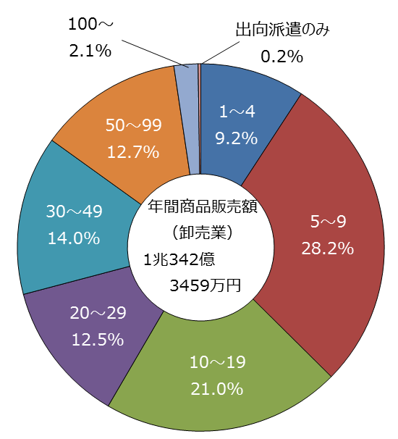

 |  |  | 図4‐3 従業者規模別年間商品販売額の割合(小売業)
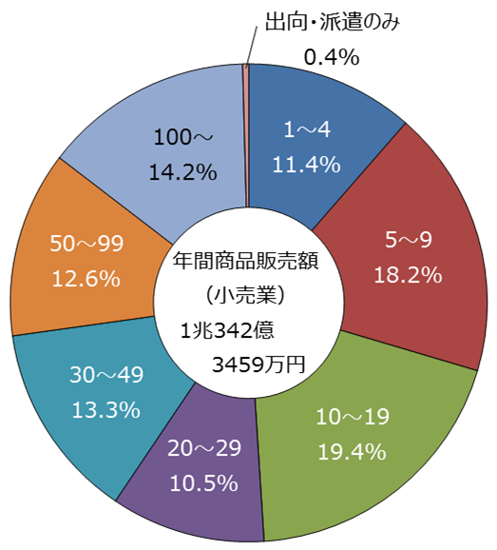

12
図7-1 兵庫県内地域別、年間商品販売額、従業者数、事業所数の割合（卸売・小売業合計）

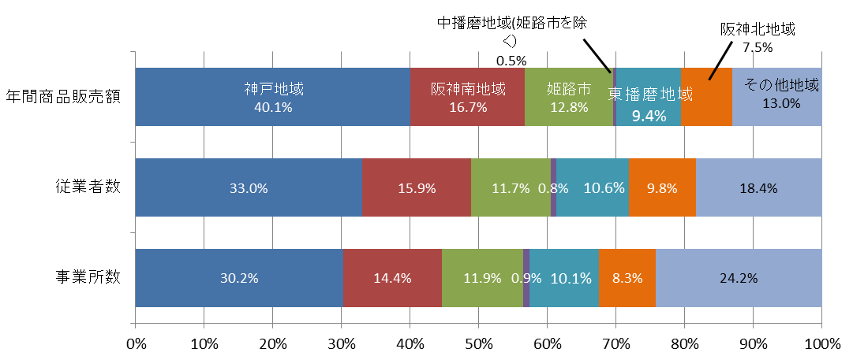

図7-２ 兵庫県内地域別、年間商品販売額、従業者数、事業所数の割合（卸売業）

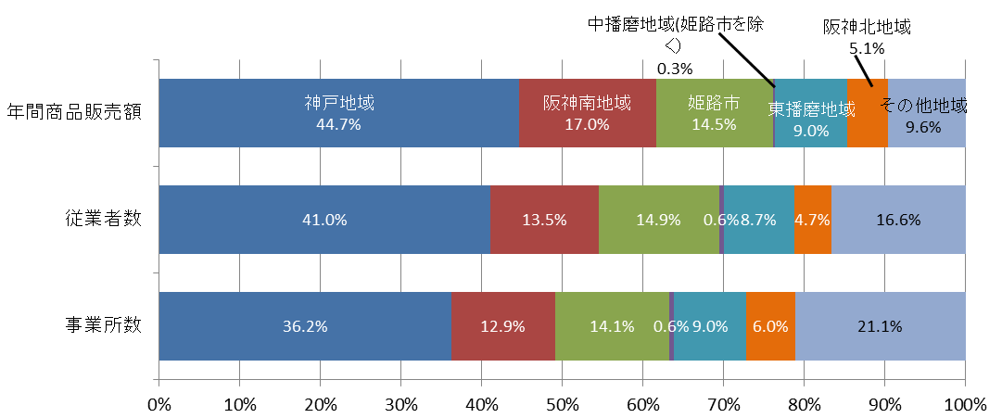

図7-３ 兵庫県内地域別、年間商品販売額、従業者数、事業所数の割合（小売業）

